广播前端增加显隐控制
广播前端增加显隐控制-测试用例 |  |  |  |  | 测试总数量 | 2
测试平台 | 服务端 cocos10/12/15 web1/2/5 |  | 测试日期 |  | Pass | 2
系统&版本 |  |  | 最后更新 |  | Fail | 0
文档编写人 |  |  | 文档测试人 |  | N/A | 0
策划负责人 |  |  | 审阅人员
参考档

ID | 用例名称 | 所属模块 | 前置条件 | 步骤描述 | 预期结果 | 执行结果 | 图片 | 备注
1 | 新增广播开关验证 | 运营管理/广播 | 1、系统设置-菜单的显隐已勾选广播开关 2、系统设置-权限-访问授权已勾选广播开关 | 进入广播消息列表，查看 | 新增广播开关，默认开启 | Pass | 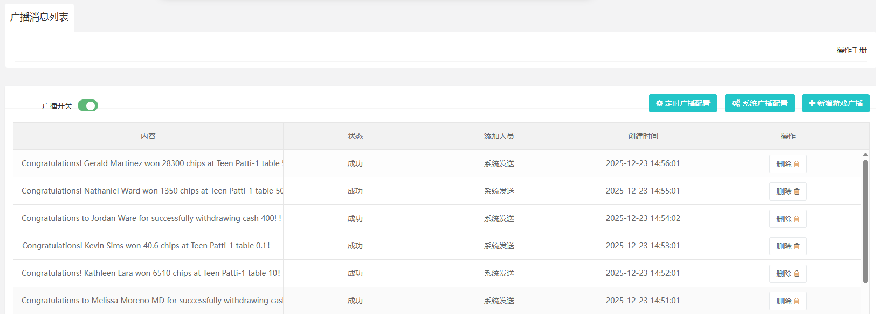
 |  |  |  | 关闭/开启广播开关 | 操作成功
2 | 广播前端增加显隐控制验证 | 客户端 |  | 1、运营管理-广播，广播开关开启 2、前端管理-客户端-版本管理，走马灯配置开启 3、访问客户端，查看广播是否显示 | 前端显示广播 | Pass
 |  |  |  | 1、运营管理-广播，广播开关开启 2、前端管理-客户端-版本管理，走马灯配置关闭 3、访问客户端，查看广播是否显示 | 前端不显示广播
 |  |  |  | 1、运营管理-广播，广播开关关闭 2、前端管理-客户端-版本管理，走马灯配置开启 3、访问客户端，查看广播是否显示 | 前端不显示广播
 |  |  |  | 1、运营管理-广播，广播开关关闭 2、前端管理-客户端-版本管理，走马灯配置关闭 3、访问客户端，查看广播是否显示 | 前端不显示广播

